상품제안서
레빗 치카메이트 UV-C 휴대용 칫솔살균기(건전지형) | 상품코드: F25157

 |  |  |  |  |  |  | 02-412-0044 | www.easy1.co.kr
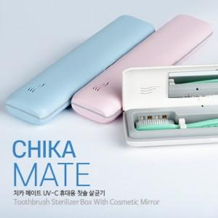

【상세/제작정보】 | *(건전지 미포함)*

【인쇄/포장옵션】 | 레이저, 풀칼라 / 시판박스

【공급단가】 | 수량 | 100~ | 300~ | 500~ | 1,000~ | 3,000~
*VAT별도 | 단가 | 9,270원 | 9,110원 | 8,880원 | 8,730원 | 8,490원

【상품 URL】 | http://www.easy1.co.kr/src/goods_detail.php?gdno=25157

